电+网
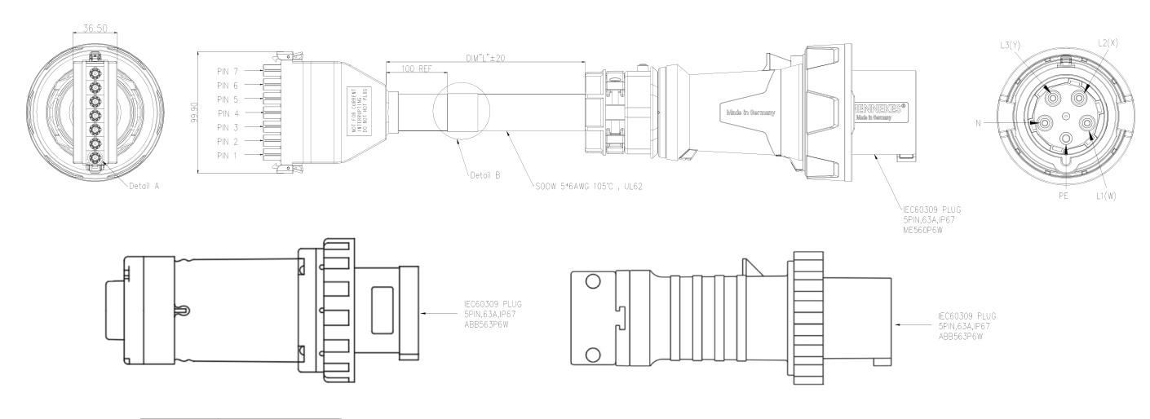
建设一期 | 供电功率（kW） | 插座（个） | 网口（个） | 用途
常温测试区【12个工位】 | 360 |  |  | 16A插座供电+380V63A整机柜供电
16A插座 |  | 60 |  | 给FT的PDU和ST、SIT的产品供电
380V63A五孔航插 |  | 12 |  | 每个30kW【整机柜的航插参考右图】
测试电脑10A |  | 24 | 36 | 10A插座，生产网络

老化房配电 | 160 |  |  | 老化房工作供电380V【规格书】，空开250A
老化房产品配电 | 390 |  |  | 16A插座供电+380V63A整机柜供电
16A插座 |  | 120 |  | 给PDU供电
380V63A五孔航插 |  | 13 |  | 每个30kW【整机柜的航插参考右图】
测试电脑10A |  | 8 | 8 | 10A插座，生产网络

液冷ESS设备机组【单台】 | 300 |  |  | 温箱工作供电380V【规格书】，空开：630A
液冷机组【单台】 | 120 |  |  | 液冷机组工作供电【规格书】，空开250A
ESS电源盒【单台】 | 120 |  |  | 电源盒工作供电+380V63A整机柜供电，空开250A
380V63A五孔航插【单台】 |  | 3 |  | 每个30kW【整机柜的航插参考右图】
测试电脑10A |  | 2 | 2 | 10A插座，生产网络
液冷ESS设备冷却水塔 | 70 |  |  | 380V

风冷ESS设备机组【单台】 | 250 |  |  | 温箱工作供电380V【规格书】，空开：450A
ESS电源盒【单台】 | 120 |  |  | 电源盒工作供电，空开250A
测试电脑10A |  | 2 | 2

字节测试是用整机柜的380V供电和液冷供水，380V供电方面需要一块建设进去 商业液冷交换机或者液冷服务器试跑的话应该还是用220V的 供电插头为63A/380V炮筒，最大功率60kW——实际按照30kw配置

12-10：修改ESS电源盒供电功率；增加液冷ESS设备冷却水塔的供电；增加两台风冷ESS设备的水电气需求

